動画
 |  |  | https://www.youtube.com/watch?v=Vtd2Zkr3eVM
 |  |  |  | これくらいそっけないほどシンプルなデザインに

 | 秒 | 使用素材 | イメージ | 内容 | テキスト | 撮影 | 編集
1 | 5 | 静止画 | 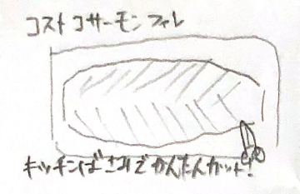 | タイトル | コストコサーモンフィレ キッチンばさみでかんたんカット！ | トレーなしです？キッチンバサミも置きます | BGM任せます 全編通しで
2 | 5 | 静止画 | 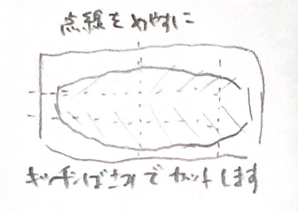 | フィレカット位置 | 点線をめやすに キッチンばさみでカットします | キッチンバサミなし | 点線は一気にではなく、線を引くように出てくる
3 | 3 | 動画 | 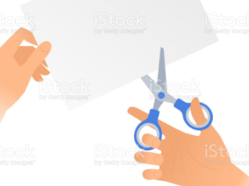 | 手元にアップしてはさみカット | 実は海外ではプロもキッチンばさみをよく使っています！ | トレーなしです
4 | 3 | 静止画 | 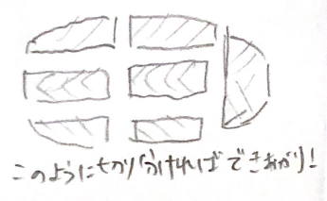 | フィレカット後 | このように切り分ければできあがり！ | トレーなしです
5 | 5 | 静止画 | 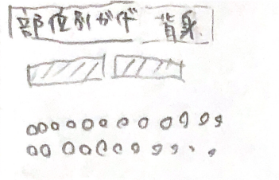 | 部位別①背身 | 部位別ガイド ＜背味＞ 身がしっかりしていて加熱メニューにぴったり。 | フィレカット後と同じ位置に並べる | ＜ ＞に という指示ではないです ７ １０ １２同様
6 | 3 | 静止画 | 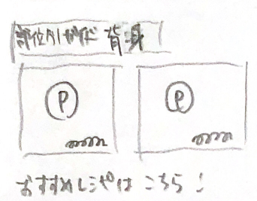 | 背身の使い方例 カナダ ギリシャ？ | おすすめレシピはこちら！ | 何も置かない背景スチール撮る | 何も置かない背景に、 料理レシピ画像を貼り付ける ９ １１ １３同様
7 | 5 | 静止画 | 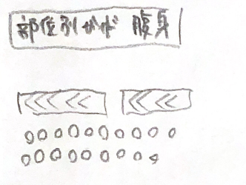 | 部位別② 腹身 | 部位別ガイド ＜腹身＞ 肉厚で脂のりが良い部位。サーモンをふんだんに味わえます。 | フィレカット後と同じ位置に並べる
8 | 3 | 動画 |  | 腹身 細切りになった状態を、スパスパはさみでダイスカットする 手元にアップで | ポキなどでブツ切りにする場合も、キッチンばさみならカンタン！ |  | 「部位別腹身」はここにも掲載
9 | 3 | 静止画 | 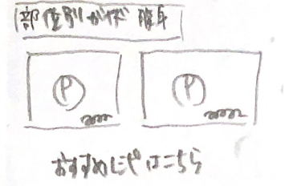 | 尾身の使い方例 アメリカポキ メキシコトルティーヤサルサ （スペインコロッケ）？？？ | おすすめレシピはこちら！ |  | 2点か3点か未定
10 | 5 | 静止画 | 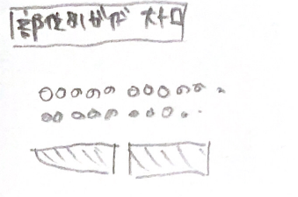 | 部位別③ 大トロ | 部位別ガイド ＜大トロ＞ 一番脂がのった希少な部位。生のままお召し上がりください！ | フィレカット後と同じ位置に並べる
11 | 3 | 静止画 | 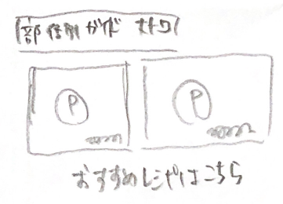 | 大トロ使い方例 タイ風サラダ？？ | おすすめレシピはこちら！ |  | 1点か2点か未定
12 | 5 | 静止画 | 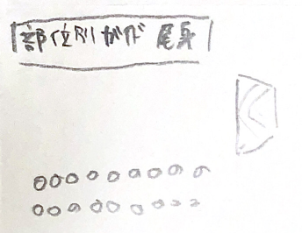 | 部位別④ 尾身 | 部位別ガイド ＜尾身＞ 筋肉質で脂が少ないので、煮込み料理にぴったり。 | フィレカット後と同じ位置に並べる
13 | 3 | 静止画 | 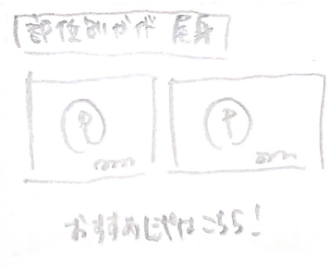 | 尾身使い方例 北欧風オートミール粥？？ | おすすめレシピはこちら！ |  | 1点か2点か未定
 | 51 | ←1分以内に収めたい

